Накладная-№3
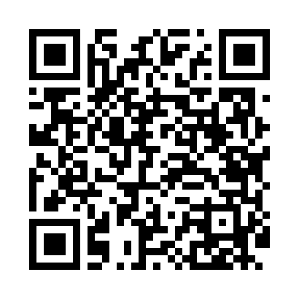
Номер товарно-транспортной накладной: |  |  | Торговый представитель: Amriyev Muhammad
Поставщик: Toshkent falcon fly 2 |  |  | Телефон торгового представителя: +998972880505
Дата отгрузки: 23.11.2025 |  |  | Контрагент: $$ 0071 $$
Дата консигнации: |  |  | Адрес:
Доставщик: |  |  | Телефон:
Телефон доставщика:
Время заказа: 23.11.2025 13:21:53
№ | Штрих-код | Название товаров (работ,услуг) | Количество | Количество в кейсе | Цена | Сумма
 |  |  | 168 |  |  | 556.8
1 | 6292025067692 | Пластмасса ликоп 25x25x2 см DB-67-69 | 120 | 2 коробка | 2.80 | 336
2 | None | Зираворлар учун металлдан ишланган идиш BA633 6 S/S DB-15-99 | 48 | 1 коробка | 4.60 | 220.80
Итого: 556.8$|->UZS: 6,960,000.00

